关系图
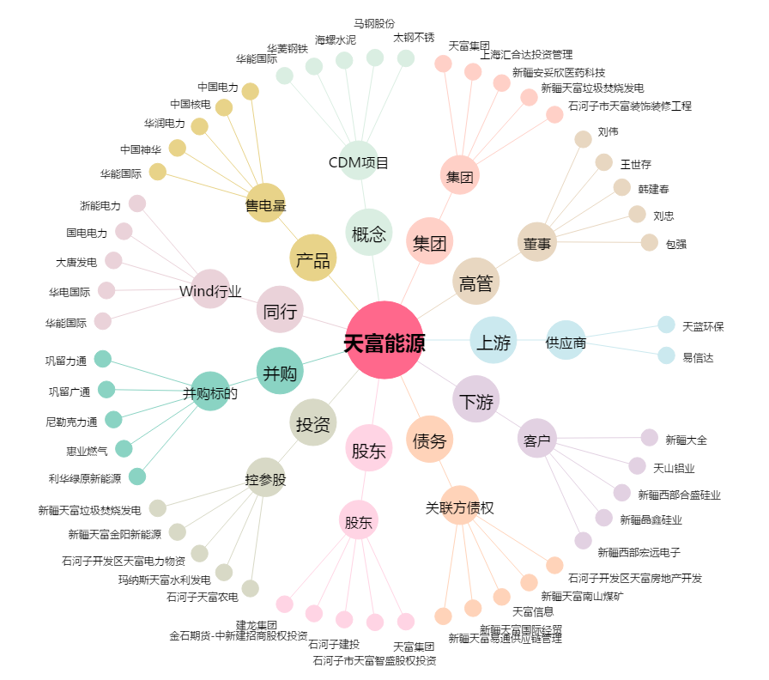
天富能源[600509.SH] - 关系概览图

